UpdateSQLを使う場合
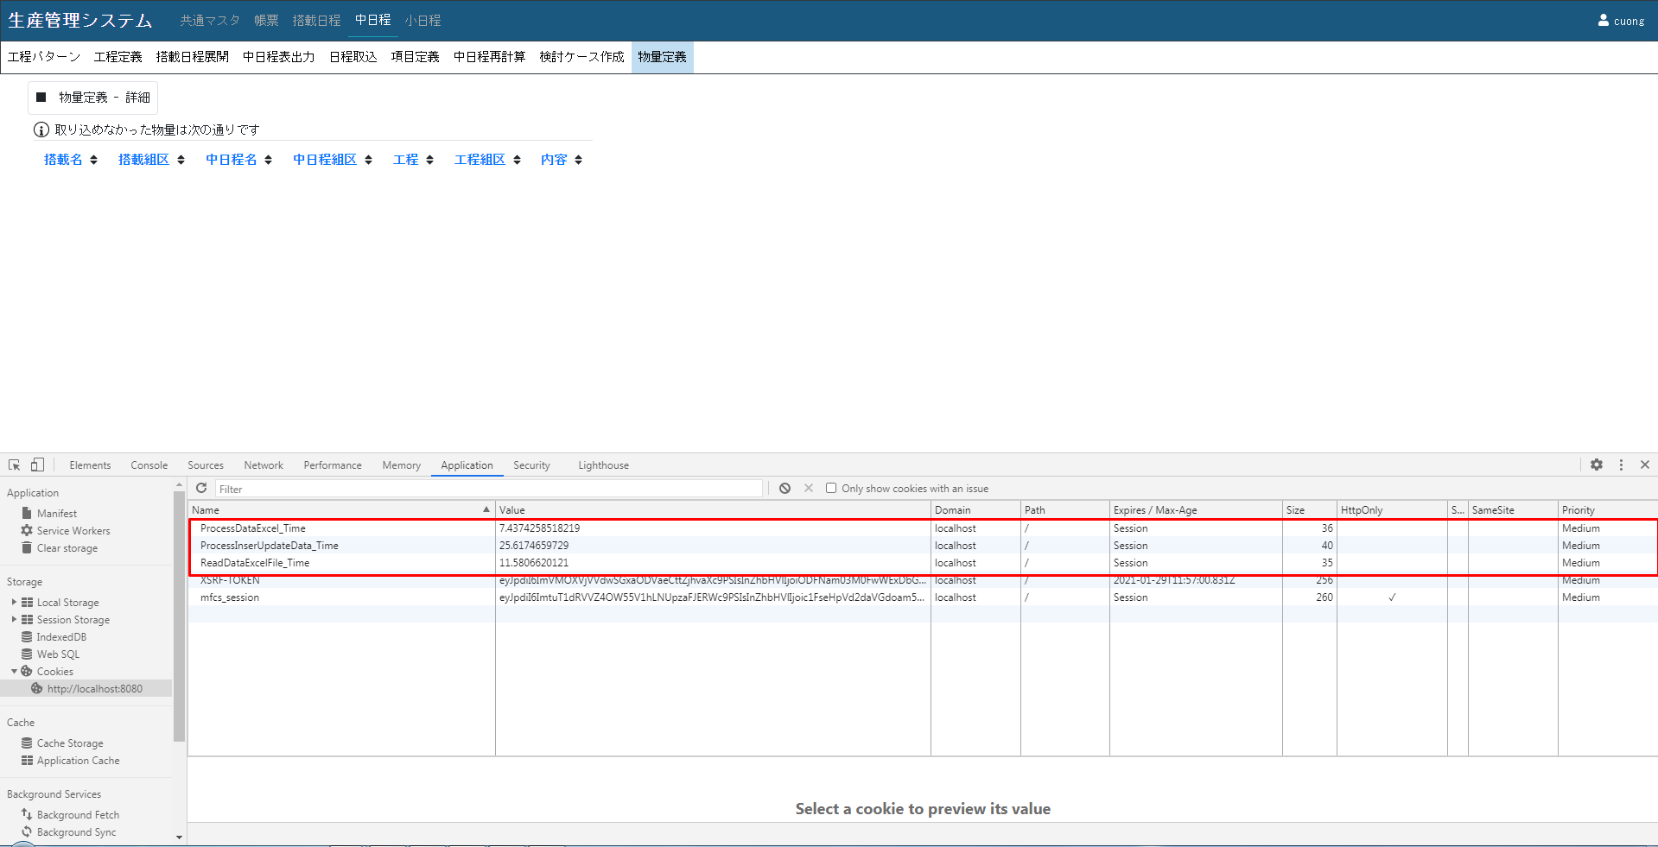
試験の構成図

 |  | Localhost | Server (IP:192.168.1.123)

 |  | PHP (XAMPP) | SQLServer

 | 端末の環境:
 | Localhost |  |  | Server
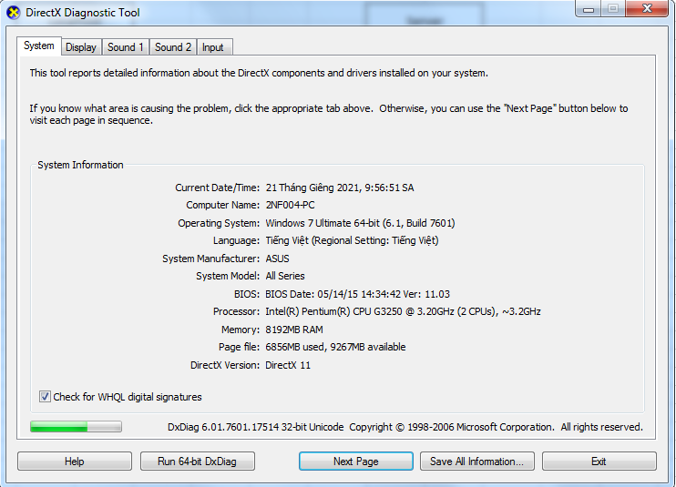
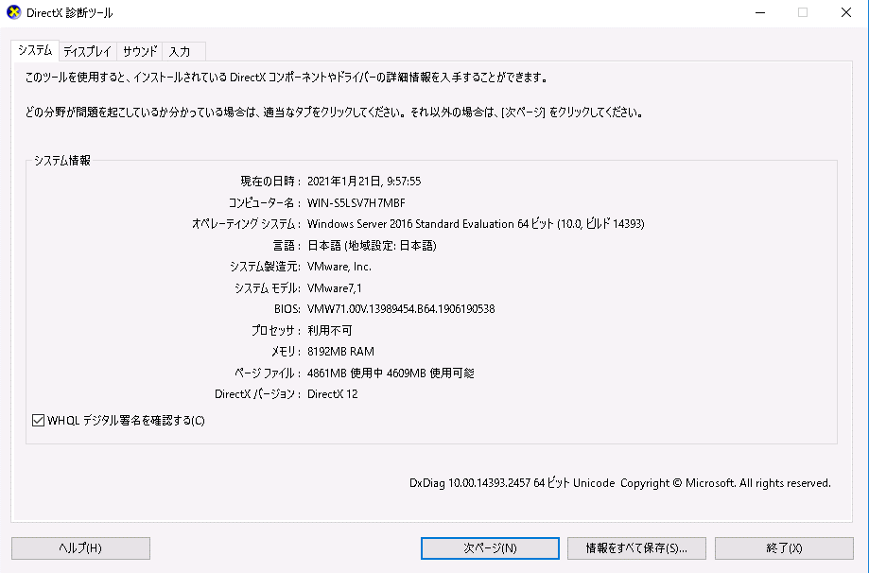

サンプルでの全データをInsertする場合の処理時間



サンプルでの全データをUpdateする場合の処理時間


サンプルでの半分データをUpdateする場合の処理時間
 | 22000レコードをUPDATE


1件だけ変更した場合の処理時間

UpdateSQLを使わない場合

試験の構成図

 |  | Localhost | Server (IP:192.168.1.123)

 |  | PHP (XAMPP) | SQLServer

 | 端末の環境:
 | Localhost |  |  | Server

サンプルでの全データをInsertする場合の処理時間



サンプルでの全データをUpdateする場合の処理時間

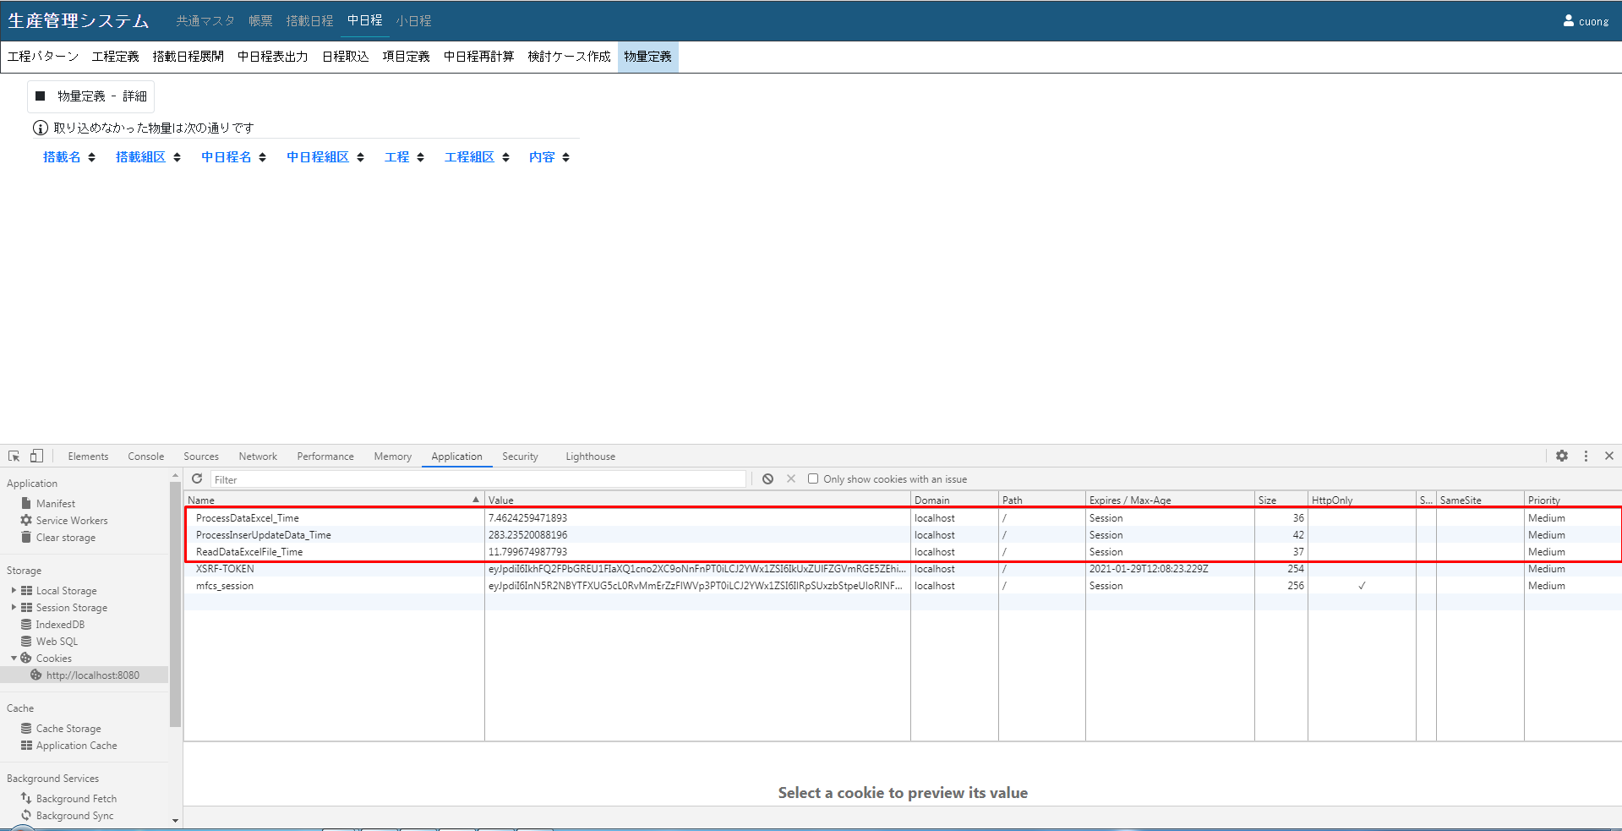

サンプルでの半分データをUpdateする場合の処理時間
 | 222000レコードをUPDATE
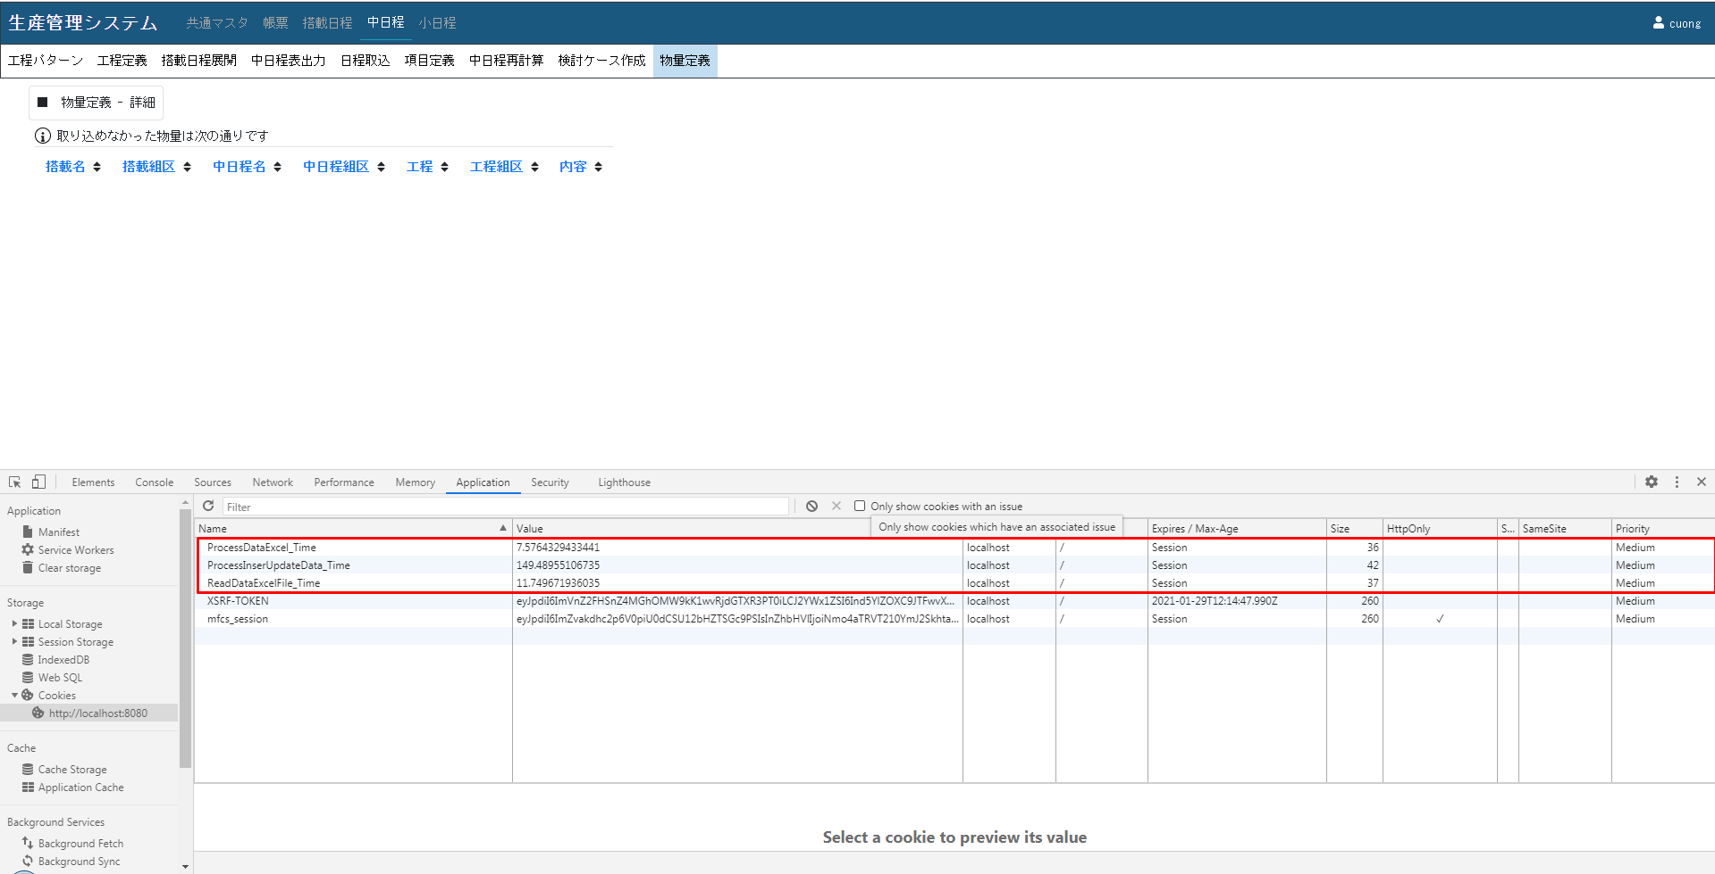

1件だけ変更した場合の処理時間

